Sheet1
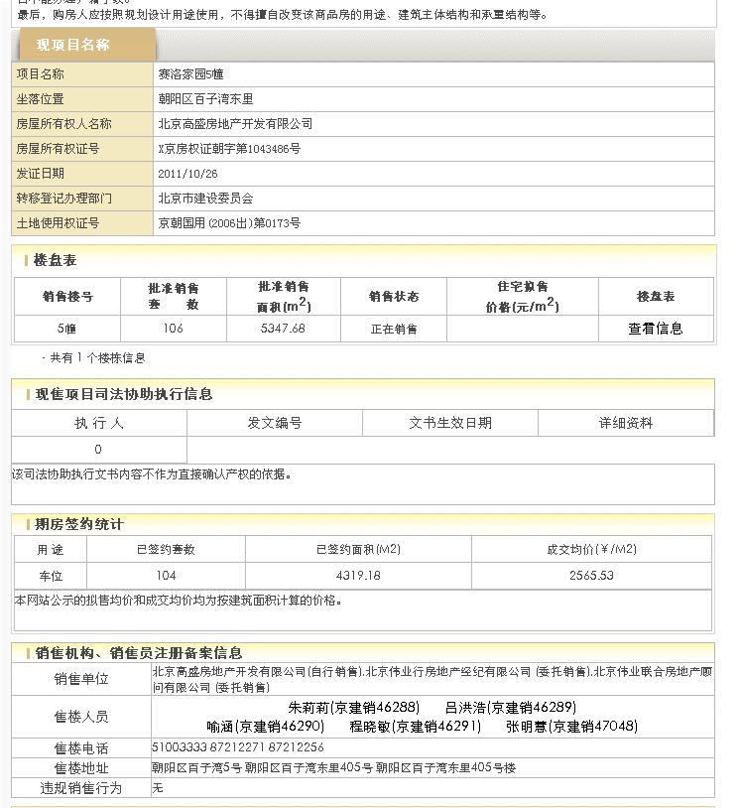
面积 | 985.93
 |  | 年租金 | 日租金 | 剩余租赁期 | 剩余租赁期租金
2019-01-01 | 2020-12-31 | 120 | 3.3345888987
2021-01-01 | 2022-12-31 | 126 | 3.5013183436 | 0.75
2023-01-01 | 2024-12-31 | 132.3 | 3.6763842608 | 2 | 3.6286390107

比较法案例
